EVALUACION BASE
MMDS01.04.18.P02.F31
1
VERSIÓN
13/jul/2018
FECHA DE ENTRADA
EN VIGENCIA
SISTEMAS DE GESTIÓN Y CONTROL INTEGRADOS
(SISTEDA, SGC y MECI)
MODELO EVALUATIVO TÉCNICO
PROGRAMA DEPORVIDA
MMDS01.04.18.P02.F31
1
VERSIÓN
13/jul/2018
FECHA DE ENTRADA
EN VIGENCIA
SISTEMAS DE GESTIÓN Y CONTROL INTEGRADOS
(SISTEDA, SGC y MECI)
MODELO EVALUATIVO TÉCNICO
PROGRAMA DEPORVIDA
MMDS01.04.18.P02.F31
1
VERSIÓN
13/jul/2018
FECHA DE ENTRADA
EN VIGENCIA
SISTEMAS DE GESTIÓN Y CONTROL INTEGRADOS
(SISTEDA, SGC y MECI)
MODELO EVALUATIVO TÉCNICO
PROGRAMA DEPORVIDA

DESARROLLO SOCIAL
SERVICIO DE DEPORTE Y RECREACIÓN
DESARROLLO SOCIAL
SERVICIO DE DEPORTE Y RECREACIÓN
DESARROLLO SOCIAL
SERVICIO DE DEPORTE Y RECREACIÓN

FECHA: |  |  | ESCENARIO: |  |  |  | FECHA: |  | ESCENARIO: |  |  | FECHA: |  | ESCENARIO:
MONITOR: |  |  |  |  |  |  | MONITOR: |  |  |  |  | MONITOR:
DISCIPLINA: | Patinaje |  | NIVEL: | BASE |  |  | DISCIPLINA: | Patinaje | NIVEL: | Base |  | DISCIPLINA: | Patinaje | NIVEL: | Base
INDICADOR TÉCNICO |  |  |  |  |  |  | INDICADOR TÉCNICO |  |  |  |  | INDICADOR TÉCNICO
INDICADOR: 1.1.1 COMPRENDE COMO SE REALIZA EL DESPLAZAMIENTO Y LO EJECUTA CON BAJA VELOCIDAD |  |  |  |  |  |  | INDICADOR:1.1.2 COMPRENDE COMO SE REALIZA EL SLALOM, ABRE CIERRA Y EJERCICIOS DE HABILIDAD DE BAJA DIFICULTAD Y LOS EJECUTA CON BAJA VELOCIDAD |  |  |  |  | INDICADOR:1.1.3 COMPRENDE COMO SE REALIZA EL FRENO Y LO EJECUTA CON SIMILITUD A LA TECNICA ADECUADA.
EVALUACIÓN: | DESPLAZAMIENTOS DE FRENTE |  |  |  |  |  | EVALUACIÓN: | DESPLAZAMIENTOS DE FRENTE |  |  |  | EVALUACIÓN: | DESPLAZAMIENTOS DE FRENTE

OBJETIVO: | Medir la eficacia y efeciencia del gesto tecnico de desplazamiento de frente sobre los patines |  |  |  | GRÁFICO |  | OBJETIVO: | Evaluar la eficacia y eficiencia de un conjunto de gestos tecnicos ( cierra, slalom, carrito) de frente a baja velocidad |  |  | GRÁFICO | OBJETIVO: | Medir la eficacia y efeciencia del freno basico (bolita) en desplazamientos de frente a baja velocidad. |  |  | GRÁFICO

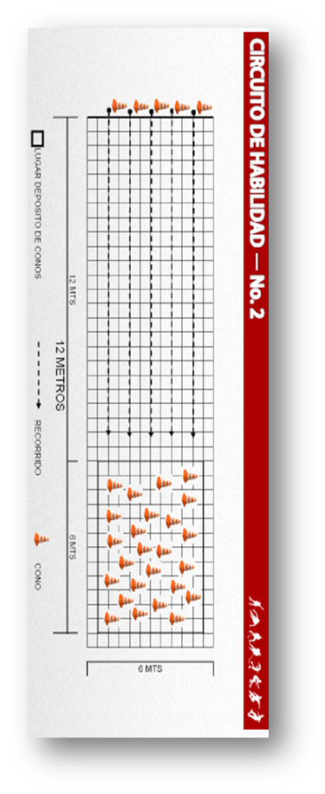
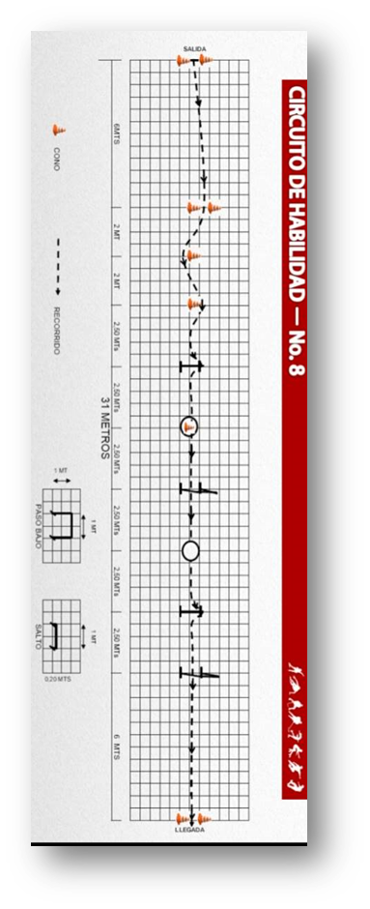
 |  |  |  |  | 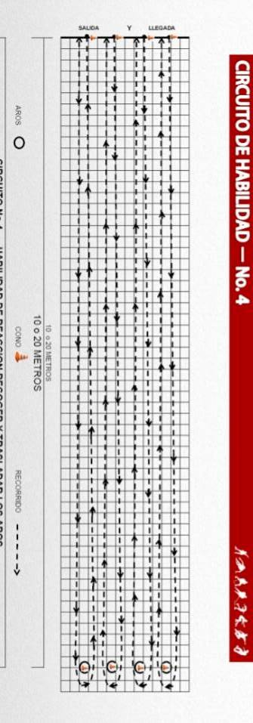
MATERIALES: | Cronometro, conos, pito |  |  |  |  |  | MATERIALES: | Cronometro, conos, pito |  |  |  | MATERIALES: | Cronometro, conos, pito

DESCRIPCIÓN DE LA PRUEBA: | El deportista se ubica desde la posicion sentado en el punto de partida y a la señal debe pararse y realizar el gesto tecnico del desplazamiento den frente en diferentes direcciones, el niño debe realizar el recorrido en ida vuelta lo mas rapido posible. la prueba se realizara en una sola oportunidad |  |  |  |  |  | DESCRIPCIÓN DE LA PRUEBA: | El deportista se ubica de pie en el punto de partida y a la señal debe realizar un circuito de habilidad que contenga ( slalom en linea recta, abre cierra, paso bajo y finalice en carrito) El niño debe realizar el recorrido lo mas rapido posible. La prueba se realizara en una sola oportunidad. |  |  |  | DESCRIPCIÓN DE LA PRUEBA: | El deportista se ubica desde la posicion sentado en el punto de partida y a la señal debe realizar el gesto tecnico del desplazamiento de frente hacia donde estan los conos, debe traer un cono hasta el punto de partida y regresar por otro hasta copletar 5. los conos deben quedar apilados uno sobre otro y se evaluara el traspaso de objetos y la frenada basica en bolita. El niño debe realizar el recorrido en ida vuelta lo mas rapido posible. la prueba se realizara en una sola oportunidad.

RECOMENDACIONES: | En caso de caida, se continuará desde el lugar en el que se perdió el control de la posicion. |  |  |  |  |  | RECOMENDACIONES: | En caso de caida, se continuará desde el lugar en el que se perdió el control de la prueba |  |  |  | RECOMENDACIONES: | En caso de caida, se continuará desde el lugar en el que se perdió el control de la posicion.

CALIFICACIÓN: | Se cronometra el tiempo transcurrido entre la salida y la llegada y la precision y la calidad de la ejecucion.. |  |  |  |  |  | CALIFICACIÓN: | Se cronometra el tiempo transcurrido entre la salida y la llegada y la precision y la calidad de la ejecucion. |  |  |  | CALIFICACIÓN: | se cronometra el tiempo transcurrido entre la salida y la llegada y la precision y la calidad de la ejecucion.

Vo.Bo. Realizó:
Vo.Bo. Revisó:
Vo.Bo. Aprobó:

Elaborado por: Aldover Alexander Colorado |  | Cargo: N/A |  |  | Fecha: 07/may/2017 | Firma:
Revisado por: Ruben Darío Muñoz Abadía |  | Cargo: Subsecretario de Fomento |  |  | Fecha: 10/may/2018 | Firma:
Aprobado por: Silvio Fernando López Ferro |  | Cargo: Secretario del Deporte y la Recreación |  |  | Fecha: 10/may/2018 | Firma:

EVALUACION IRRADIACION
MMDS01.04.18.P02.F31
1
VERSIÓN
13/jul/2018
FECHA DE ENTRADA
EN VIGENCIA
SISTEMAS DE GESTIÓN Y CONTROL INTEGRADOS
(SISTEDA, SGC y MECI)
MODELO EVALUATIVO TÉCNICO
PROGRAMA DEPORVIDA
MMDS01.04.18.P02.F31
1
VERSIÓN
13/jul/2018
FECHA DE ENTRADA
EN VIGENCIA
SISTEMAS DE GESTIÓN Y CONTROL INTEGRADOS
(SISTEDA, SGC y MECI)
MODELO EVALUATIVO TÉCNICO
PROGRAMA DEPORVIDA
MMDS01.04.18.P02.F31
1
VERSIÓN
13/jul/2018
FECHA DE ENTRADA
EN VIGENCIA
SISTEMAS DE GESTIÓN Y CONTROL INTEGRADOS
(SISTEDA, SGC y MECI)
MODELO EVALUATIVO TÉCNICO
PROGRAMA DEPORVIDA

DESARROLLO SOCIAL
SERVICIO DE DEPORTE Y RECREACIÓN
DESARROLLO SOCIAL
SERVICIO DE DEPORTE Y RECREACIÓN
DESARROLLO SOCIAL
SERVICIO DE DEPORTE Y RECREACIÓN

FECHA: |  |  | ESCENARIO: |  |  |  | FECHA: |  | ESCENARIO: |  |  | FECHA: |  | ESCENARIO:
MONITOR: |  |  |  |  |  |  | MONITOR: |  |  |  |  | MONITOR:
DISCIPLINA: | Patinaje |  | NIVEL: | IRRADIACION |  |  | DISCIPLINA: | Patinaje | NIVEL: | IRRADIACION |  | DISCIPLINA: | Patinaje | NIVEL: | IRRADIACION
INDICADOR TÉCNICO |  |  |  |  |  |  | INDICADOR TÉCNICO |  |  |  |  | INDICADOR TÉCNICO
INDICADOR: 1.2.2 REALIZA CRUCE CON CADA PIERNA EN CURVA Y EN RECTA |  |  |  |  |  |  | INDICADOR: 1.2.2 REALIZA CRUCE CON CADA PIERNA EN CURVA Y EN RECTA |  |  |  |  | INDICADOR: 1.2.3 REALIZA PASO DE OBSTACULOS MEDIANTE EL SALTO Y TRASLADA OBJETOS.
EVALUACIÓN: | Realizar cruces con cada pierna en curva y en recta. |  |  |  |  |  | EVALUACIÓN: | Realizar cruces con cada pierna en curva y en recta. |  |  |  | EVALUACIÓN: | Realiza saltos a una altura baja y dinamica con traslado de objetos

OBJETIVO: | Evaluar la eficacia y eficiencia del cruce de frente con cada pierna en curva y en recta a velocidad baja media |  |  |  | GRÁFICO |  | OBJETIVO: | Evaluar la eficacia y eficiencia del cruce de frente con cada pierna en curva y en recta a velocidad baja media |  |  | GRÁFICO | OBJETIVO: | Medir la eficacia y efeciencia del gesto tecnico del salto de frente sobre los patines |  |  | GRÁFICO

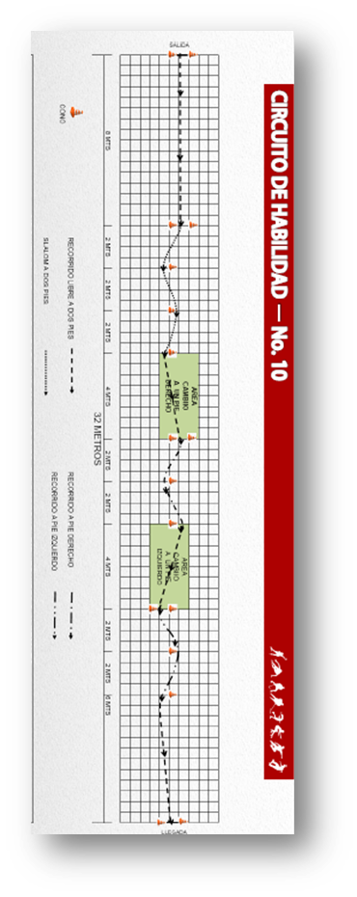
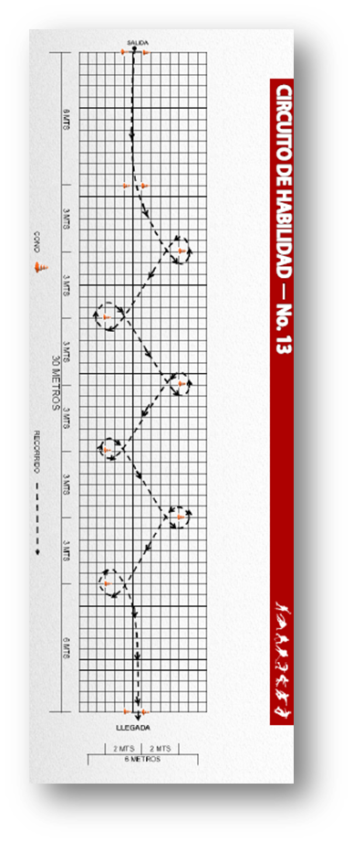
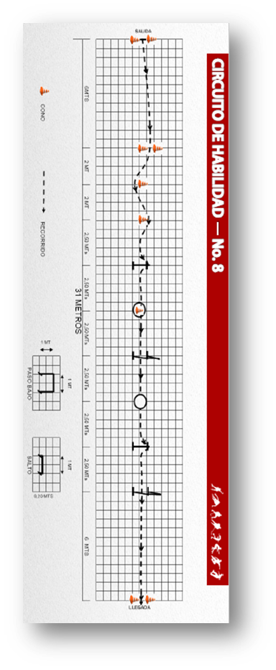

MATERIALES: | Cronometro, conos, silbato |  |  |  |  |  | MATERIALES: | Cronometro, conos, silbato |  |  |  | MATERIALES: | Cronometro, conos, silbato

DESCRIPCIÓN DE LA PRUEBA: | El deportista debera ejecutar el recorrido que esta trazado en el grafico, sale con silbato hasta donde hay entrada obligatoria y realiza slalom a dos pies en (4) cuatro conos, encontrara una zona de cambio en la entrada obligatoria donde realizara en 3 conos equilibrio en pie derecho, nuevamente encontrara una zona de cambio y realizara equilibrio con pie izquierdo y remata. |  |  |  |  |  | DESCRIPCIÓN DE LA PRUEBA: | El deportista debera ejecutar el circuitoque esta en el grafico, sale con silbato e iniciar el recorrido hasta encontrar una entrada obigatoria, así mismo debe realizar giros y remata. |  |  |  | DESCRIPCIÓN DE LA PRUEBA: | El deportista debera ejecutar el circuito que esta en el grafico, sale con silbato e iniciar el recorrido hasta encontrar una entrada obigatoria e iniciar un salom a dos pies en (3) tres conos, salta recoge un cono, hace un carrito, deja el cono, salta otra vez y remata

RECOMENDACIONES: | En caso de caida, se continuará desde el lugar en el que se perdió el control de la posicion. |  |  |  |  |  | RECOMENDACIONES: | En caso de caida, se continuará desde el lugar en el que se perdió el control de la prueba |  |  |  | RECOMENDACIONES: | En caso de caida, se continuará desde el lugar en el que se perdió el control de la posicion.

CALIFICACIÓN: | Se cronometra el tiempo transcurrido entre la salida y la llegada y la precision y la calidad de la ejecucion. |  |  |  |  |  | CALIFICACIÓN: | Se cronometra el tiempo transcurrido entre la salida y la llegada y la precision y la calidad de la ejecucion. |  |  |  | CALIFICACIÓN: | se cronometra el tiempo transcurrido entre la salida y la llegada y la precision y la calidad de la ejecucion.

Vo.Bo. Realizó:
Vo.Bo. Revisó:
Vo.Bo. Aprobó:

Elaborado por: Aldover Alexander Colorado |  | Cargo: N/A |  |  | Fecha: 07/may/2017 | Firma:
Revisado por: Ruben Darío Muñoz Abadía |  | Cargo: Subsecretario de Fomento |  |  | Fecha: 10/may/2018 | Firma:
Aprobado por: Silvio Fernando López Ferro |  | Cargo: Secretario del Deporte y la Recreación |  |  | Fecha: 10/may/2018 | Firma:

EVALUACION FUNDAMENTACION
MMDS01.04.18.P02.F31
1
VERSIÓN
13/jul/2018
FECHA DE ENTRADA
EN VIGENCIA
SISTEMAS DE GESTIÓN Y CONTROL INTEGRADOS
(SISTEDA, SGC y MECI)
MODELO EVALUATIVO TÉCNICO
PROGRAMA DEPORVIDA
MMDS01.04.18.P02.F31
1
VERSIÓN
13/jul/2018
FECHA DE ENTRADA
EN VIGENCIA
SISTEMAS DE GESTIÓN Y CONTROL INTEGRADOS
(SISTEDA, SGC y MECI)
MODELO EVALUATIVO TÉCNICO
PROGRAMA DEPORVIDA
MMDS01.04.18.P02.F31
1
VERSIÓN
13/jul/2018
FECHA DE ENTRADA
EN VIGENCIA
SISTEMAS DE GESTIÓN Y CONTROL INTEGRADOS
(SISTEDA, SGC y MECI)
MODELO EVALUATIVO TÉCNICO
PROGRAMA DEPORVIDA

DESARROLLO SOCIAL
SERVICIO DE DEPORTE Y RECREACIÓN
DESARROLLO SOCIAL
SERVICIO DE DEPORTE Y RECREACIÓN
DESARROLLO SOCIAL
SERVICIO DE DEPORTE Y RECREACIÓN

FECHA: |  |  | ESCENARIO: |  |  |  | FECHA: |  | ESCENARIO: |  |  | FECHA: |  | ESCENARIO:
MONITOR: |  |  |  |  |  |  | MONITOR: |  |  |  |  | MONITOR:
DISCIPLINA: | Patinaje |  | NIVEL: | FUNDAMENTACION |  |  | DISCIPLINA: | Patinaje | NIVEL: | FUNDAMENTACION |  | DISCIPLINA: | Patinaje | NIVEL: | FUNDAMENTACION
INDICADOR TÉCNICO |  |  |  |  |  |  | INDICADOR TÉCNICO |  |  |  |  | INDICADOR TÉCNICO
INDICADOR:1.3.1 REALIZA DESPLAZAMIENTOS A VELOCIDAD ALTA CON POSICIÓN ADECUADA |  |  |  |  |  |  | INDICADOR:1.3.2 REALIZA SALTO Y PASO DE OBSTACULOS DE MAYOR DIFICULTAD. |  |  |  |  | INDICADOR: 1.3.3 COMPRENDE COMO SE REALIZA EL SLALOM, ABRE CIERRA Y EJERCICIOS DE HABILIDAD DE MAYOR DIFICULTAD Y LOS EJECUTA CON VELOCIDAD
EVALUACIÓN: | Desplazamientos de frente a alta velocidad con la posicion adecuada |  |  |  |  |  | EVALUACIÓN: | Salto con obstaculos de media y alta complejidad |  |  |  | EVALUACIÓN: | Circuito de habilidades basicas a mayor velocidad y dificultad.

OBJETIVO: | Realizar los desplazamientos a Velocidad alta en posicion |  |  |  | GRÁFICO |  | OBJETIVO: | Evaluar la eficacia y eficiencia del salto con un mayor grado de complejidad |  |  | GRÁFICO | OBJETIVO: | Medir la eficacia y efeciencia en la ejecucion de circuitos de habilidades con mayor grado de dificultad y velocidad. |  |  | GRÁFICO

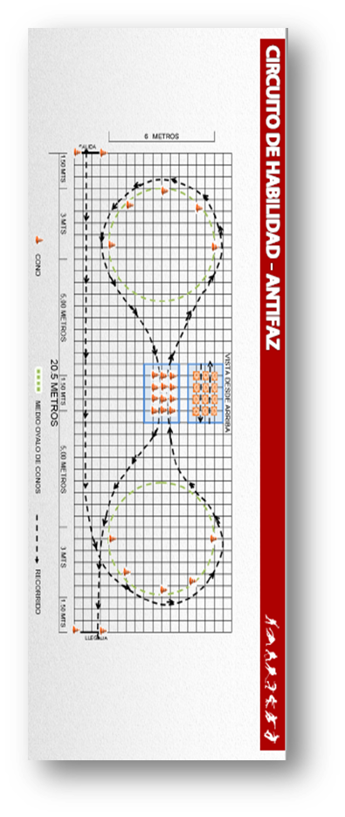
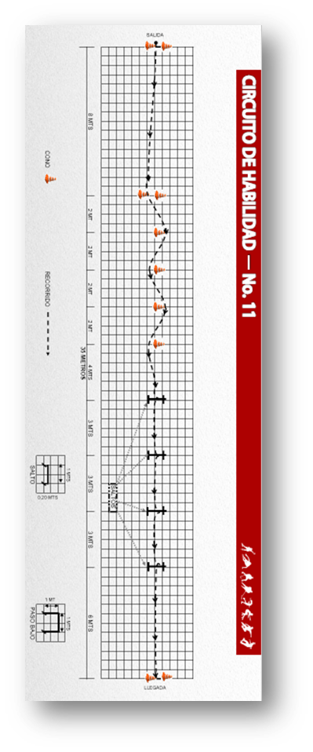
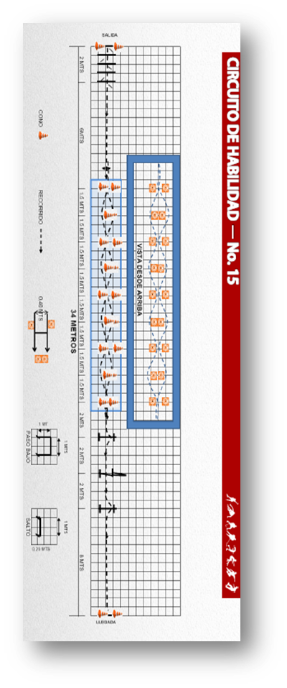

MATERIALES: | Cronometro, conos, silbato |  |  |  |  |  | MATERIALES: | Cronometro, conos, silbato |  |  |  | MATERIALES: | Cronometro, conos, silbato

DESCRIPCIÓN DE LA PRUEBA: | El deportista debera ejecutar el recorrido que esta trazado en el grafico, sale con silbato hacia el medio circulo da media vuelta y entra por un lado de la serie de conos, da otra media vuelta y nuevamente entra por otra serie de conos y remata |  |  |  |  |  | DESCRIPCIÓN DE LA PRUEBA: | El deportista debera ejecutar el circuito que esta en trazado en el grafico, sale con silbato e iniciar un slalom a dos pies con cuce (5) cinco conos ejecuta saltos seguidos y remata. |  |  |  | DESCRIPCIÓN DE LA PRUEBA: | El deportista debera ejecutar el circuito que esta trazado en el grafico, sale con silbato haciendo superacion ritmica (chaplin) seguidamente se hace abre y cierra de espalda cambio de direccion, contiuando con un salto y un carrito y otro salto rematando a alta velocidad.

RECOMENDACIONES: | En caso de caida, se continuará desde el lugar en el que se perdió el control de la posicion. |  |  |  |  |  | RECOMENDACIONES: | En caso de caida, se continuará desde el lugar en el que se perdió el control de la prueba, la altura puede variar de acuerdo a la edad. |  |  |  | RECOMENDACIONES: | En caso de caida, se continuará desde el lugar en el que se perdió el control de la posicion.

CALIFICACIÓN: | Se cronometra el tiempo transcurrido entre la salida y la llegada siempre y cuando se termine en posesión del balón. Ademas de evaluar el gesto tecnico. |  |  |  |  |  | CALIFICACIÓN: | Se cronometra el tiempo transcurrido entre la salida y la llegada y la precision y la calidad de la ejecucion. |  |  |  | CALIFICACIÓN: | se cronometra el tiempo transcurrido entre la salida y la llegada y la precision y la calidad de la ejecucion.

Vo.Bo. Realizó:
Vo.Bo. Revisó:
Vo.Bo. Aprobó:

Elaborado por: Aldover Alexander Colorado |  | Cargo: N/A |  |  | Fecha: 07/may/2017 | Firma:
Revisado por: Ruben Darío Muñoz Abadía |  | Cargo: Subsecretario de Fomento |  |  | Fecha: 10/may/2018 | Firma:
Aprobado por: Silvio Fernando López Ferro |  | Cargo: Secretario del Deporte y la Recreación |  |  | Fecha: 10/may/2018 | Firma:

EVALUACION APROPIACION
MMDS01.04.18.P02.F31
1
VERSIÓN
13/jul/2018
FECHA DE ENTRADA
EN VIGENCIA
SISTEMAS DE GESTIÓN Y CONTROL INTEGRADOS
(SISTEDA, SGC y MECI)
MODELO EVALUATIVO TÉCNICO
PROGRAMA DEPORVIDA
MMDS01.04.18.P02.F31
1
VERSIÓN
13/jul/2018
FECHA DE ENTRADA
EN VIGENCIA
SISTEMAS DE GESTIÓN Y CONTROL INTEGRADOS
(SISTEDA, SGC y MECI)
MODELO EVALUATIVO TÉCNICO
PROGRAMA DEPORVIDA
MMDS01.04.18.P02.F31
1
VERSIÓN
13/jul/2018
FECHA DE ENTRADA
EN VIGENCIA
SISTEMAS DE GESTIÓN Y CONTROL INTEGRADOS
(SISTEDA, SGC y MECI)
MODELO EVALUATIVO TÉCNICO
PROGRAMA DEPORVIDA

DESARROLLO SOCIAL
SERVICIO DE DEPORTE Y RECREACIÓN
DESARROLLO SOCIAL
SERVICIO DE DEPORTE Y RECREACIÓN
DESARROLLO SOCIAL
SERVICIO DE DEPORTE Y RECREACIÓN

FECHA: |  |  | ESCENARIO: |  |  |  | FECHA: |  | ESCENARIO: |  |  | FECHA: |  | ESCENARIO:
MONITOR: |  |  |  |  |  |  | MONITOR: |  |  |  |  | MONITOR:
DISCIPLINA: | Patinaje |  | NIVEL: | APROPIACION |  |  | DISCIPLINA: | Patinaje | NIVEL: | APROPIACION |  | DISCIPLINA: | Patinaje | NIVEL: | APROPIACION
INDICADOR TÉCNICO |  |  |  |  |  |  | INDICADOR TÉCNICO |  |  |  |  | INDICADOR TÉCNICO
INDICADOR: 1.4.1 REALIZA DESPLAZAMIENTOS A VELOCIDAD ALTA CON POSICIÓN EDECUADA, CORRECTO EMPUJE Y BRACEO. |  |  |  |  |  |  | INDICADOR:1.4.2 REALIZA DESPLAZAMIENTOS DE ESPALDA FLUIDOS Y EN CIRCUITOS. |  |  |  |  | INDICADOR: 1.4.3 REALIZA CORRECTAMENTE SECUENCIAS Y CIRCUITOS DE HABILIDAD CON ALTA VELOCIDAD.
EVALUACIÓN: | Desplazamientos de frente y espalda a alta velocidad con la posicion adecuada |  |  |  |  |  | EVALUACIÓN: | Salto con obstaculos de media y alta complejidad |  |  |  | EVALUACIÓN: | Circuito de habilidades basicas a mayor velocidad y dificultad.

OBJETIVO: | Realizar los desplazamientos a Velocidad alta en posicion |  |  |  | GRÁFICO |  | OBJETIVO: | Evaluar la eficacia y eficiencia del salto con un mayor grado de complejidad |  |  | GRÁFICO | OBJETIVO: | medir la eficacia y efeciencia en la ejecucion de circuitos de habilidades con mayor grado de dificultad y velocidad. |  |  | GRÁFICO

 |  |  |  |  | 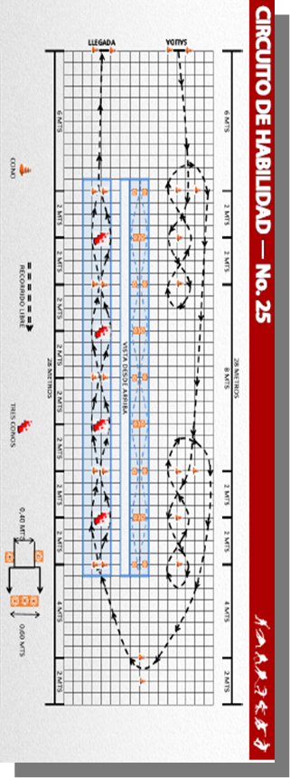 |  |  |  |  |  | 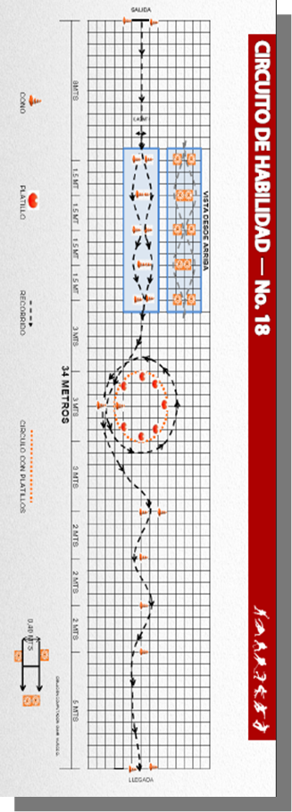 |  |  |  |  | 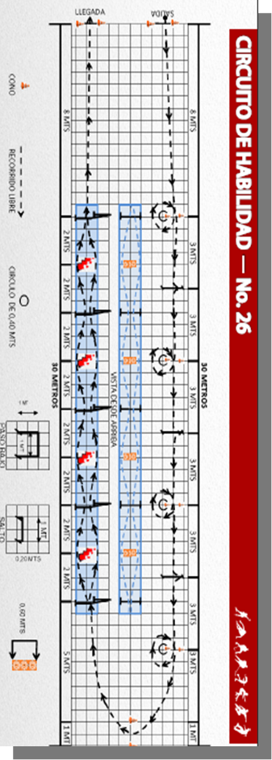
MATERIALES: | Cronometro, conos, silbato |  |  |  |  |  | MATERIALES: | Cronometro, conos, silbato |  |  |  | MATERIALES: | Cronometro, conos, silbato

DESCRIPCIÓN DE LA PRUEBA: | El deportista debera ejecutar el circuito que esta trazado en el grafico, salida libre patinando hasta la entrada obligatoria y realiza slalom en 3 conos, debera regresar haciendo slalom de la misma forma y al terminar estos debe pasar por detrás de los conos obligatorios iniciales. Sigue hasta los otros conos obligatorios realizando lo mismo que los conos anteriores. terminando este seguidamente, busca los dos conos entrada obligatoria hasta donde hay abre cierra de espalda y remata |  |  |  |  |  | DESCRIPCIÓN DE LA PRUEBA: | El deportista debera ejecutar el recorrido que esta trazado en el grafico, realiza un abre cierra de frente buscando entrada obligatoria dando una vuelta al circulo en sentido antihorario. Por ultimo realoza el slalom de espalda y remata. |  |  |  | DESCRIPCIÓN DE LA PRUEBA: | El deportista debera ejecutar el circuito que esta trazado en el grafico, salida libre patinando hasta la entrada obligatoria y realiza un giro U sale a buscar un obstaculo que es un salto, asi repetidamente hasta encontrar una entrada obligatoria, alli se regresa realizando carrito, abre y cierra e 3 conos y remata.

RECOMENDACIONES: | En caso de caida, se continuará desde el lugar en el que se perdió el control de la posicion. |  |  |  |  |  | RECOMENDACIONES: | En caso de caida, se continuará desde el lugar en el que se perdió el control de la prueba, la altura puede variar de acuerdo a la edad. |  |  |  | RECOMENDACIONES: | En caso de caida, se continuará desde el lugar en el que se perdió el control de la posicion.

CALIFICACIÓN: | Se cronometra el tiempo transcurrido entre la salida y la llegada y la precision y la calidad de la ejecucion. |  |  |  |  |  | CALIFICACIÓN: | Se cronometra el tiempo transcurrido entre la salida y la llegada y la precision y la calidad de la ejecucion. |  |  |  | CALIFICACIÓN: | se cronometra el tiempo transcurrido entre la salida y la llegada y la precision y la calidad de la ejecucion.

Vo.Bo. Realizó:
Vo.Bo. Revisó:
Vo.Bo. Aprobó:

Elaborado por: Aldover Alexander Colorado |  | Cargo: N/A |  |  | Fecha: 07/may/2017 | Firma:
Revisado por: Ruben Darío Muñoz Abadía |  | Cargo: Subsecretario de Fomento |  |  | Fecha: 10/may/2018 | Firma:
Aprobado por: Silvio Fernando López Ferro |  | Cargo: Secretario del Deporte y la Recreación |  |  | Fecha: 10/may/2018 | Firma:

